Instructions
 | Printing the Print sheet:
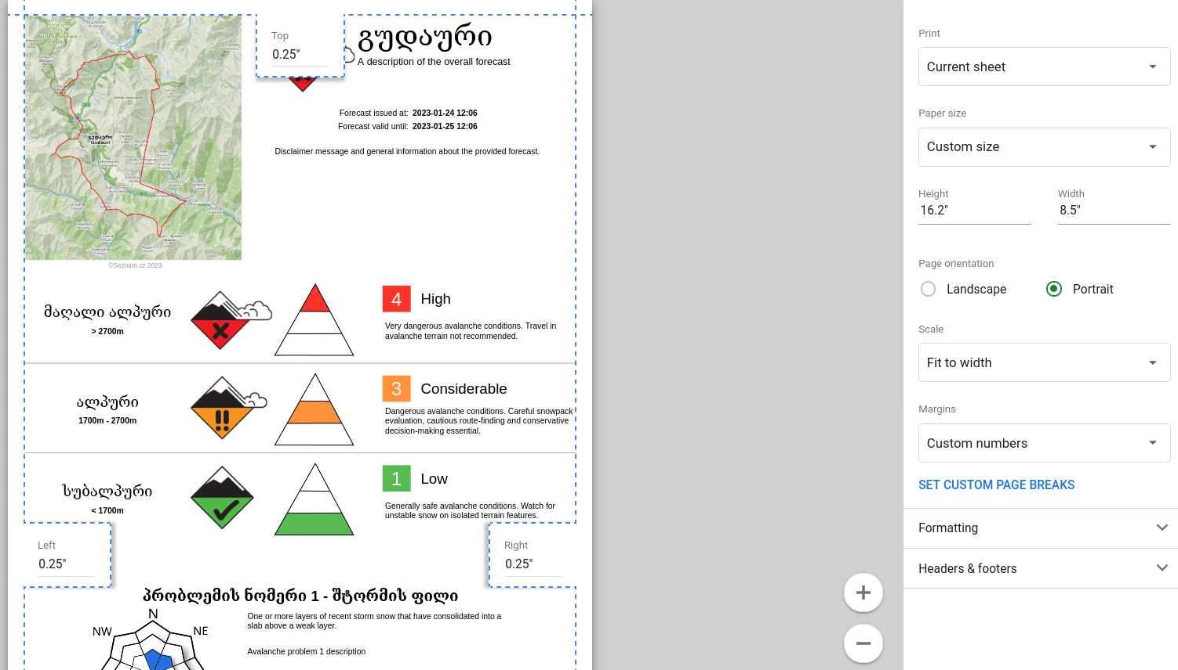

TODO
Make script installable to trigger the AUTH flow https://stackoverflow.com/questions/59453039/how-do-i-keep-google-appscript-triggers-when-a-copy-is-made-of-a-sheet

